Sheet1
đoi font chu | Thêm chatbox Face | Khi click đặt mua thì hiện form Contact để người dùng nhập thông tin |  |  |  | Thêm SEO va rewrite link
fix loi hien thi home | Load slider | Chức năng tìm kiếm
 |  |  |  | đổi màu chữ trắng

vỡ hình trang danh sách khi ở IE

Không hiển thị quảng cáo ở Chrome

 |  | Code chức năng xem thêm

 |  |  | Đổi thành màu xanh lá

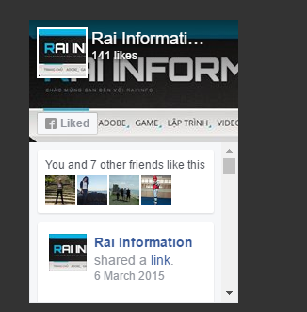

 |  | Thu nhỏ chổ này lại cho cân đối

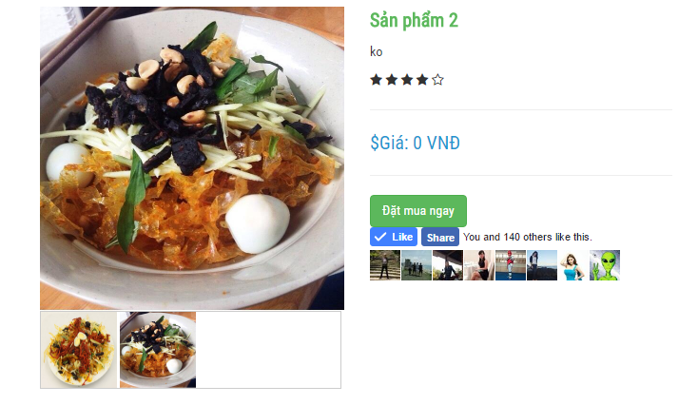

 |  |  |  |  | Không hover đc như mẫu

